Sheet1
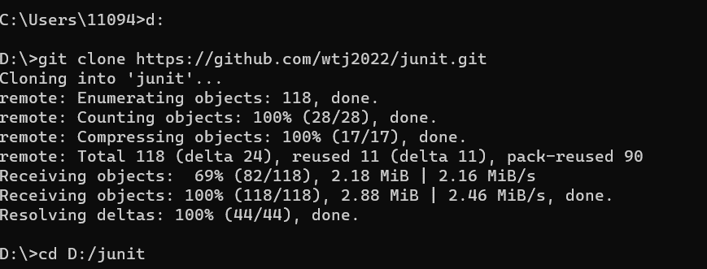

将远程 Git 仓库克隆（复制）到本地计算机上，创建一个本地副本。

 |  |  | 切换到d盘junit里

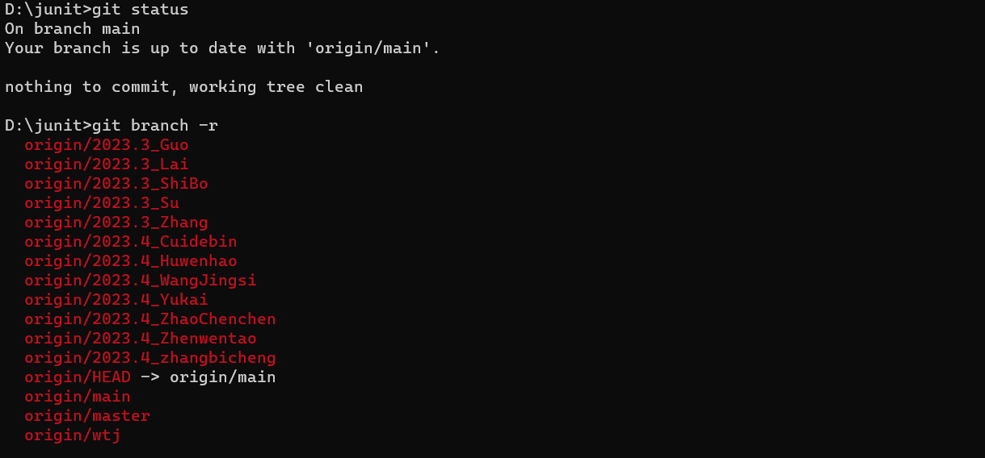

 |  | 显示当前工作目录的 Git 仓库状态信息

 |  | 用于列出远程仓库的分支。

 | 在本地创建一个名为 origin/2023.4_Cuidebin 的分支

 | 切换到名为 origin/2023.4_Cuidebin 的远程分支

 | 创建一个名为 2023.4_Cuidebin 的本地分支，并将其设置为跟踪名为 origin/2023.4_Cuidebin 的远程分支。

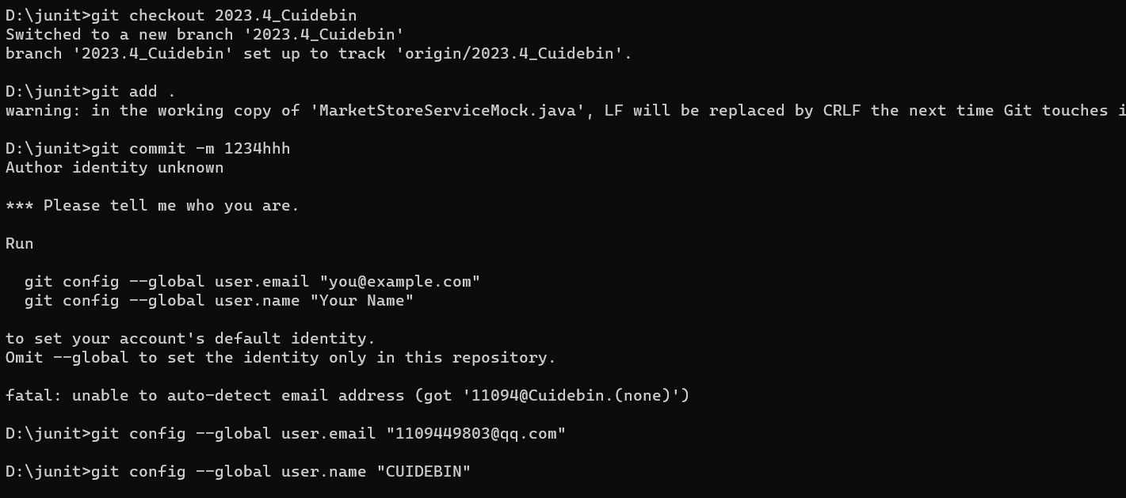
 |  |  |  | 切换到名为 2023.4_Cuidebin 的本地分支。

 |  |  |  | 将当前目录下的所有修改过的文件添加到暂存区。

 |  |  |  | 用于将暂存区中的文件提交到本地仓库，并附带一条提交消息。

 |  |  |  |  |  | 写上自己的

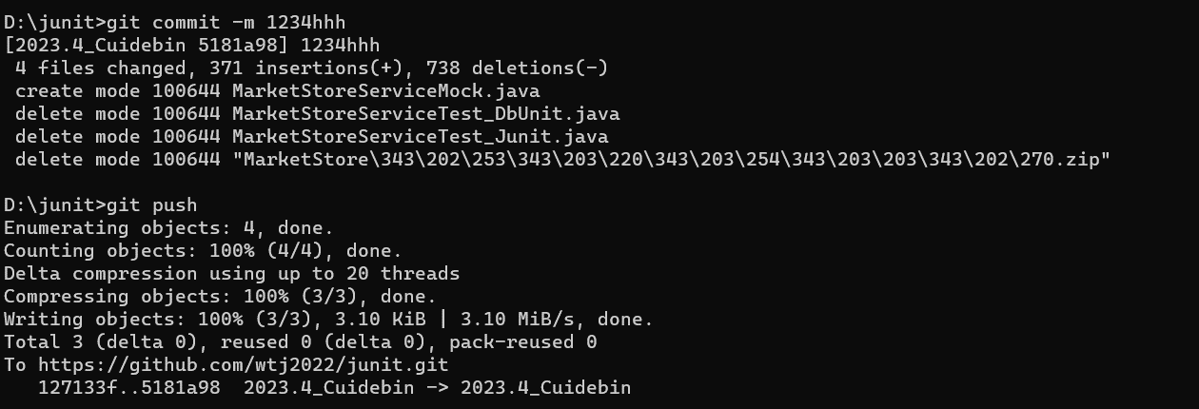
 |  |  |  |  | 用于将暂存区中的文件提交到本地仓库，并附带一条提交消息。

 |  |  |  | 将本地的提交推送到远程仓库。

